Distrib z
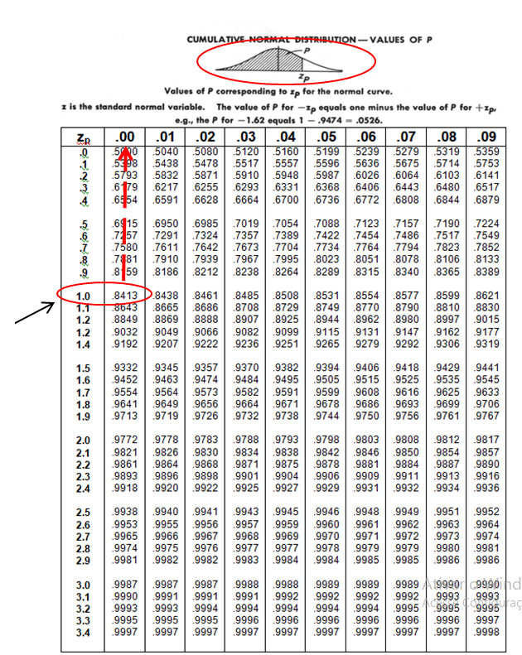

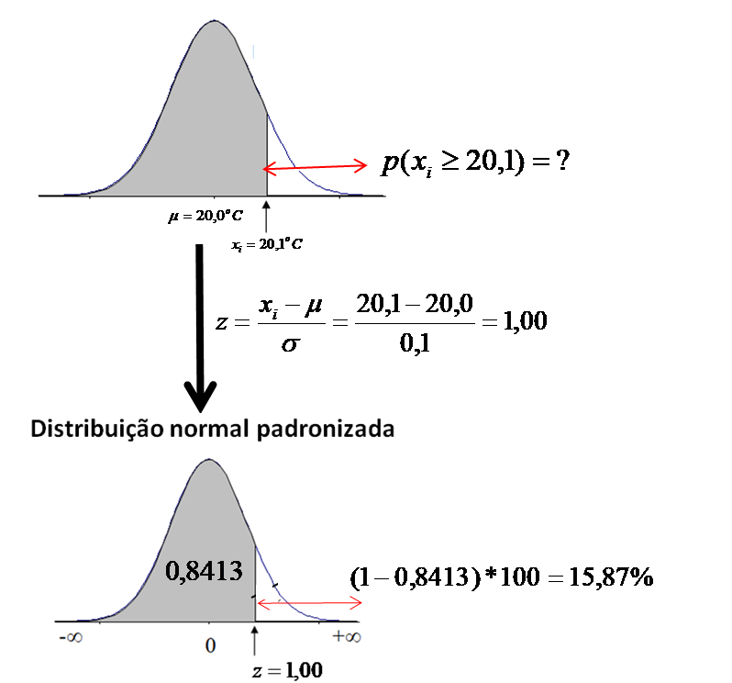

xi | 20.1 | 0C
m | 20.0 | 0C
s | 0.1 | 0C
z | 1.00
p(z)<20,1 | 0.8413
p(z)>20,1 | 15.87 | %

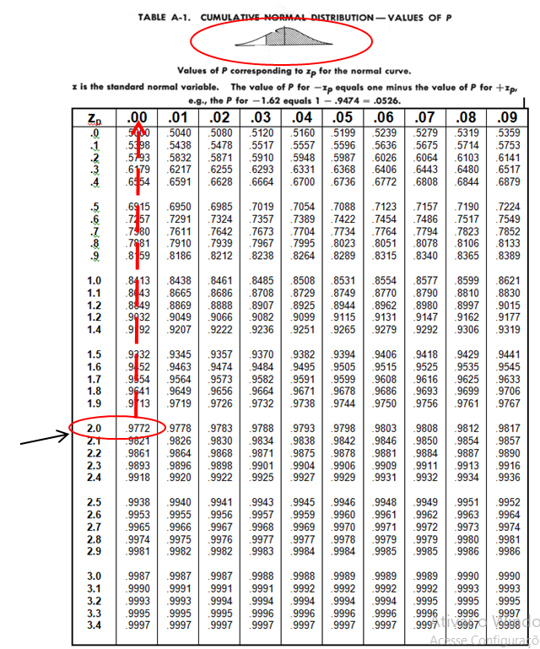

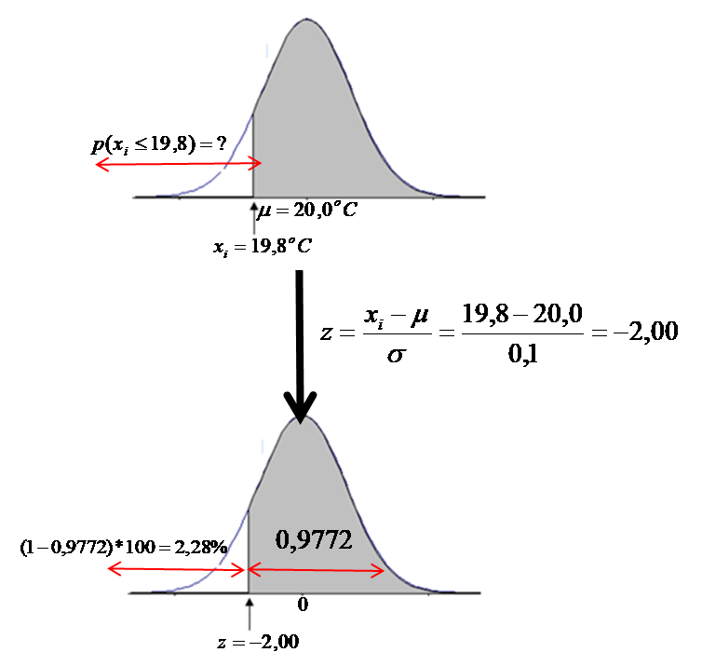
xi | 19.8 | 0C
m | 20.0 | 0C
s | 0.1 | 0C
z | -2.00
p(z)>19,8 | 0.9772
p(z)<19,8 | 2.28 | %

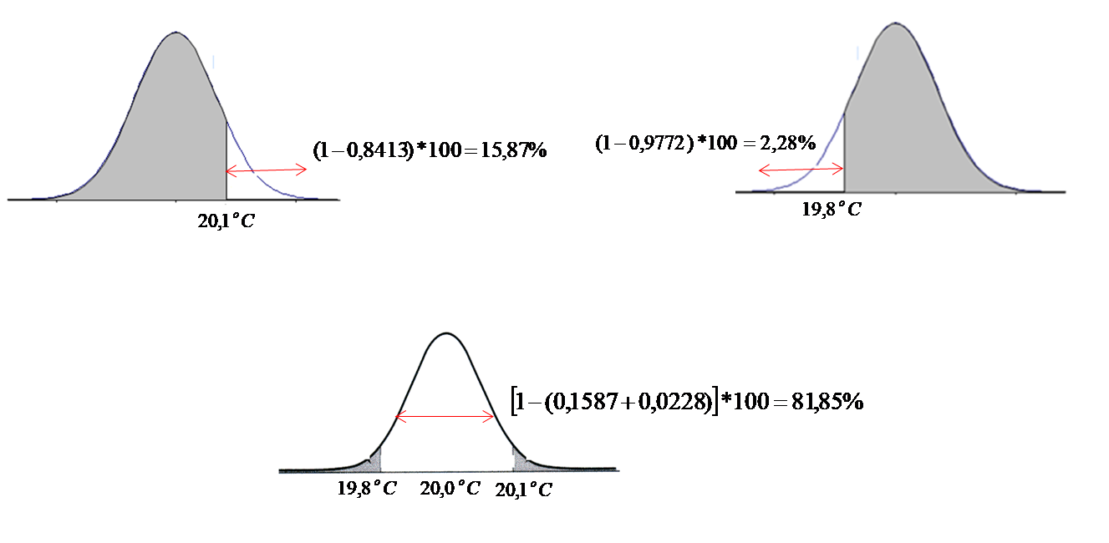
p(z)>20,1 | 15.87 | %
p(z)<19,8 | 2.28 | %
19,8<p(xi)<20,1 | 81.85 | %

